Sheet1
รายงาน วิเคราะห์ซื้อ |  | Flowchart 1
Start
- Supplier
- ยี่ห้อ
- ยอดสั่งซื้อ (บาท)
- จำนวน sku ที่สั่งซื้อ
- ยอดสต๊อกคงเหลือ (บาท)
- ยอดขายสด (บาท)
- ยอดขายเชื่อ (บาท)
ปัญหา/ความต้องการ
เนื่องจากปัจจุบัน ทางฝ่ายจัดซื้อต้องจัดทำรายงาน วิเคาราะห์การจัดซื้อ โดย
ดึงข้อมูล จากรายงานในโปรแกรม Winspeed แล้ว นำมาใส่สุตรคำนวณสรุปผล ผ่านโปรแกรม Excel
Winspeed
สรุปกระบวนการดึงข้อมูล จากwinspeed ว่าดึงจากรายงานไหน และ table ไหนบ้างที่เกี่ยวข้อง
ซึ่งต้องใช้ เวลาในการดึงข้อมูลมา vlookup , Sum นาน และ ถ้าดึงข้อมูลมาผิดก็อาจจะส่งผลให้ตัวเลขผิด
จึงมีความต้องการ ให้พัฒนารายงาน ที่ดึงข้อมูลจาก winspeed มาอัตโนมัติ พร้อม คำนวณและสรุปให้เลย
ในรูปแบบตาราง ที่เหมือนกับที่ทำใน Excel

สร้างตาราง พักข้อมูลใน Mysql
วิเคราะห์
output
1. รายงานคำนวณ และ สรุปตัวเลข วิเคราะห์ซื้อ ตามแบบฟอร์มที่กำหนด
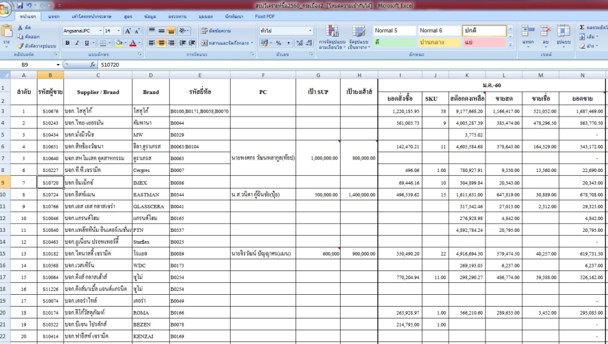

mysql
สร้างหน้าจอ ดึงข้อมูล จาก Winspeed เข้า Mysql แบบตั้งเวลาให้ดึงอัตโนมัติ

สร้างหน้าจอ ดึงข้อมูลจาก Mysql มาสรุปผล เป็นรายงานตามรูปแบบที่จัดซื้อต้องการ

Stop
2. สามารถดูรายงาน โดย เลือกปี และ เดือนได้ ถ้าสามารถดูได้หลายเดือนพร้อมๆ กันได้
3. ต้องไม่ช้าจนเกินไป ดังนั้นต้องดึงข้อมูลมาเก็บแบบอัตโนมัติ ทุกวัน
4. ต้องมีระบบ login โดยดีงจาก ระบบ Yong BI ตอน login เข้ามา
5. ต้องทำงานในหน้าเดียว เมนูต่างๆ ก็อยู่ในหน้านั้นเลย หรือ อาจใช้ tap

input
1. ข้อมูล ผู้ขาย (Supplier)
2. ข้อมูล ยี้ห้อตาม Supplier | - Supplier
3. ข้อมูลยอดสั่งซื้อ (บาท) สรุป เป็น รายเดือน | - ยี่ห้อ
4. ข้อมูลจำนวน SKU ที่สั่งซื้อ เป็นรายเดือน | - ยอดสั่งซื้อ (บาท)
5. ข้อมูลยอดสต๊อกคงเหลือ (บาท) เป็นรายเดือน | - จำนวน sku ที่สั่งซื้อ
6. ข้อมูลยอดขายสด (บาท) เป็นรายเดือน | - ยอดสต๊อกคงเหลือ (บาท)
7. ข้อมูลยอดขายเชื่อ (บาท) เป็นรายเดือน | - ยอดขายสด (บาท)
8. ข้อมูลยอดขายรวม (บาท) เป็นรายเดือน | - ยอดขายเชื่อ (บาท)

process
1. สรุปขั้นตอนการดึงข้อมูล แต่ละส่วน ว่าดึงมาจาก table ไหนใน Winspeed
2. ออกแบบตาราง เก็บพักข้อมูล ใน Mysql เพื่อให้เก็บข้อมูลเป็นรายวันได้ พร้อมนำมาสรุปผล
หรือเก็บข้อมูลสรุปผลไว้เลยในแต่ละวัน
3. เขียนโปรแกรมสร้างส่วน หน้าจอ สำหรับตั้งเวลาดึงข้อมูล อัตโนมัติ
4. เขียนโปรแกรมสร้างหน้าจอ รายงาน สรุปผล ให้สามารถ เลือก ปี และ เดือนได้
5. upload ขึ้น server และ share linke ในโปรแกรม Yong BI

